5
<<
 | USAGE REPORT: LOGSCREEN

 | (1) | (n) | (1) | (2) | (3) | (4) | (5) | (6) | (7) | (8) | (1) | (2)
 | Logscreen | (1) | Logscreen |  |  |  |  |  |  | Conso. | Common
 |  | (2) | Object |  |  |  | Details |  |  | -
 |  | (3) | Function LV1 | Function LV2 | Action | UI | Screen | Item name | QUERYSTRING |  | - | -
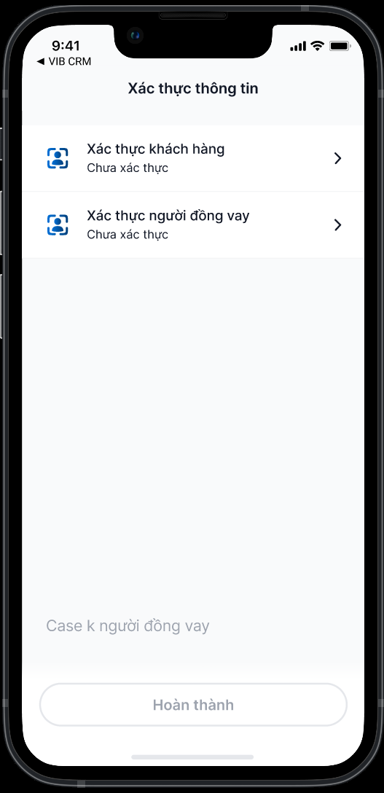
 |  | 1 | Tool | Deeplink eKYC | User click vào 'Xác thực khách hàng'

 |  | All

 | Common | -

